Publicaciones promocionadas
Informe de un hashtag

Exposición
Total de impresiones |  | Hora de ORO
1,500.000 |  | 10:28AM
Total de tweets por hora
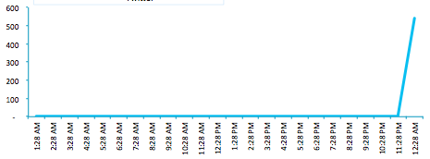

Usuarios más participativos |  | Usuarios más influyentes
Usuario | Interacciones | Usuario | Seguidores
vilmanunez | 5 | vilmanunez | 10,100
vilmanunez | 5 | vilmanunez | 10,100
vilmanunez | 5 | vilmanunez | 10,100
vilmanunez | 5 | vilmanunez | 10,100
vilmanunez | 5 | vilmanunez | 10,100
Top de palabras clave |  | Tipología de tweets
Palabra | Tweets | Tipo de tweet | % de tweets
palabra clave | 5 | Menciones | 10
palabra clave | 5 | Retweets | 20
palabra clave | 5 | Otros | 30
palabra clave | 5 | Post sin enlace | 40
palabra clave | 5 | Post sin enlace | 60
Trending Topic
Día | Hora | Posición Trending Topic
5 de agosto, 2013 | 10:45AM | Séptimo lugar
5 de agosto, 2013 | 10:55AM | Quinto lugar
Conclusiones
Escribe todas las conclusiones de este informe en este espacio

Plantilla elaborada por @vilmanunez Todos los datos son falsos, se han pusto para que os sirvan de orientación al momento de realizar el informe

